kodam
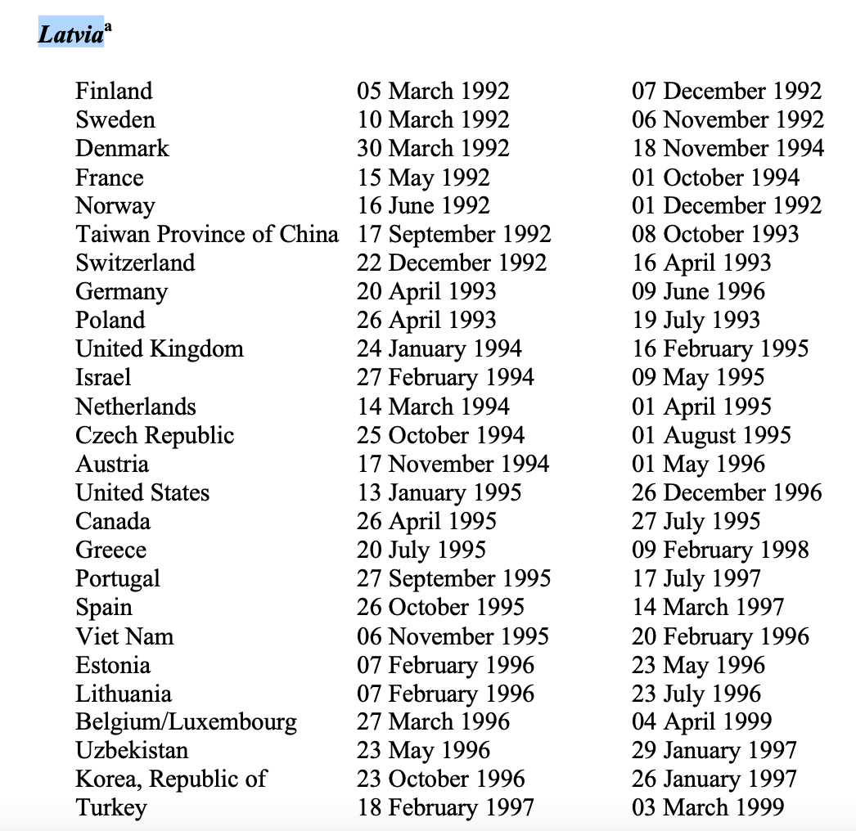
kods | iso_3 | teritorija |  | BIT_LV
AF | AFG | Afganistāna
AL | ALB | Albānija
DZ | DZA | Alžīrija
VI | VIR | Amerikāņu Virdžīnas
US | USA | Amerikas Savienotās Valstis | kods=="US"&Year>=1997| | 1997
AD | AND | Andora
AI | AIA | Angilja
AO | AGO | Angola
AG | ATG | Antigva un Barbuda
GB | GBR | Apvienotā Karaliste | kods=="GB"&Year>=1995| | 1995
AE | ARE | Apvienotie Arābu Emirāti
AR | ARG | Argentīna
AM | ARM | Armēnija
AU | AUS | Austrālija
AT | AUT | Austrija | kods=="AT"&Year>=1996| | 1996
AZ | AZE | Azerbaidžāna
BS | BHS | Bahamu salas
BY | BLR | Baltkrievija | kods=="BY"&Year>=1999| | 1999
BD | BGD | Bangladeša
BE | BEL | Beļģija | kods=="BE"&Year>=1999| | 1999
BZ | BLZ | Beliza
BM | BMU | Bermudu salas
BA | BIH | Bosnija un Hercegovina
BR | BRA | Brazīlija
VG | VGB | Britu Virdžīnas
BG | BGR | Bulgārija
BF | BFA | Burkinafaso
CZ | CZE | Čehija | kods=="CZ"&Year>=1996| | 1996
CL | CHL | Čīle
DK | DNK | Dānija | kods=="DK"&Year>=1995| | 1995
ZA | ZAF | Dienvidāfrika
DM | DMA | Dominika
JE | JEY | Džērsija
EG | EGY | Ēģipte | kods=="EG"&Year>=1998| | 1998
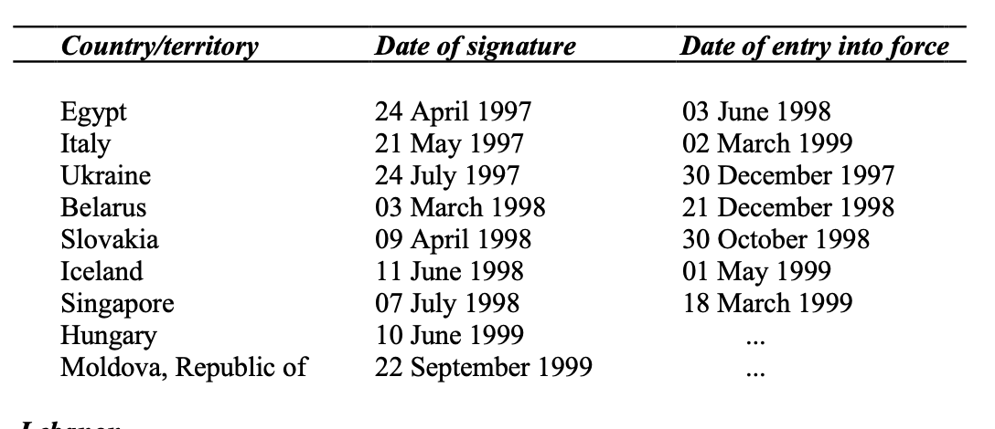
FO | FRO | Farēru (Fēru) salas
PH | PHL | Filipīnas
FR | FRA | Francija | kods=="FR"&Year>=1995| | 1995
GH | GHA | Gana
GG | GGY | Gērnsija
GI | GIB | Gibraltārs
GR | GRC | Grieķija | kods=="GR"&Year>=1998| | 1998
GE | GEO | Gruzija
HN | HND | Hondurasa
HK | HKG | Honkonga
HR | HRV | Horvātija
EE | EST | Igaunija | kods=="EE"&Year>=1996| | 1996
IN | IND | Indija
ID | IDN | Indonēzija
IQ | IRQ | Irāka
IR | IRN | Irāna
IE | IRL | Īrija
IS | ISL | Īslande | kods=="IS"&Year>=1999| | 1999 | https://unctad.org/system/files/official-document/poiteiiad2.en.pdf
IT | ITA | Itālija | kods=="IT"&Year>=1999| | 1999
IL | ISR | Izraēla | kods=="IL"&Year>=1995| | 1995
JP | JPN | Japāna
NZ | NZL | Jaunzēlande
JO | JOR | Jordānija
KY | CYM | Kaimanu salas
CA | CAN | Kanāda | kods=="CA"&Year>=1996| | 1996
QA | QAT | Katara
KZ | KAZ | Kazahstāna
CN | CHN | Ķīna
CY | CYP | Kipra
CW | CUW | Kirasao
KG | KGZ | Kirgizstāna
CD | COD | Kongo Demokrātiskā Republika
KR | KOR | Korejas Republika | kods=="KR"&Year>=1997| | 1997
XK | XKX | Kosova
CR | CRI | Kostarika
CI | CIV | Kotdivuāra
RU | RUS | Krievija
CU | CUB | Kuba
KW | KWT | Kuveita
LS | LSO | Lesoto
LB | LBN | Libāna
LR | LBR | Libērija
LT | LTU | Lietuva | kods=="LT"&Year>=1997| | 1997
LI | LIE | Lihtenšteina
LU | LUX | Luksemburga | kods=="LU"&Year>=1999| | 1999
MY | MYS | Malaizija
MT | MLT | Malta
MA | MAR | Maroka
MH | MHL | Māršala salas
MU | MUS | Maurīcija
MR | MRT | Mauritānija
MX | MEX | Meksika
ME | MNE | Melnkalne
IM | IMN | Mena
MD | MDA | Moldova
NP | NPL | Nepāla
NL | NLD | Nīderlande | kods=="NL"&Year>=1995| | 1995
NE | NER | Nigēra
NG | NGA | Nigērija
NU | NIU | Niue
NO | NOR | Norvēģija | kods=="NO"&Year>=1993| | 1993
OM | OMN | Omāna
PK | PAK | Pakistāna
PA | PAN | Panama
PE | PER | Peru
PL | POL | Polija | kods=="PL"&Year>=1994| | 1994
PT | PRT | Portugāle | kods=="PT"&Year>=1998| | 1998
WS | WSM | Rietumsamoa
RO | ROU | Rumānija
SV | SLV | Salvadora
SM | SMR | Sanmarīno
SA | SAU | Saūda Arābija
SC | SYC | Seišeļu salas
KN | KNA | Sentkitsa un Nevisa
VC | VCT | Sentvinsenta un Grenadīnas
RS | SRB | Serbija
SG | SGP | Singapūra | kods=="SG"&Year>=1999| | 1999
SY | SYR | Sīrija
SL | SLE | Sjerraleone
SK | SVK | Slovākija | kods=="SK"&Year>=1999| | 1999
SI | SVN | Slovēnija
FI | FIN | Somija | kods=="FI"&Year>=1993| | 1993
LK | LKA | Šrilanka
SD | SDN | Sudāna
SZ | SWZ | Svazilenda
CH | CHE | Šveice | kods=="CH"&Year>=1993| | 1993
TJ | TJK | Tadžikistāna
TW | TWN | Taivāna | kods=="TW"&Year>=1994| | 1994
TH | THA | Taizeme
TZ | TZA | Tanzānija
TC | TCA | Tērksas un Kaikosas
TG | TGO | Togo
TO | TON | Tonga
TN | TUN | Tunisija
TR | TUR | Turcija | kods=="TR"&Year>=1999| | 1999
TM | TKM | Turkmenistāna
UA | UKR | Ukraina | kods=="UA"&Year>=1998| | 1998
HU | HUN | Ungārija
UY | URY | Urugvaja
UZ | UZB | Uzbekistāna | kods=="UZ"&Year>=1997| | 1997
DE | DEU | Vācija | kods=="DE"&Year>=1996| | 1996
VU | VUT | Vanuatu
VE | VEN | Venecuēla
VN | VNM | Vjetnama | kods=="VN"&Year>=1996| | 1996
SE | SWE | Zviedrija | kods=="SE"&Year>=1993| | 1993
ES | ESP | Spānija | kods=="ES"&Year>=1997| | 1997

